正稿
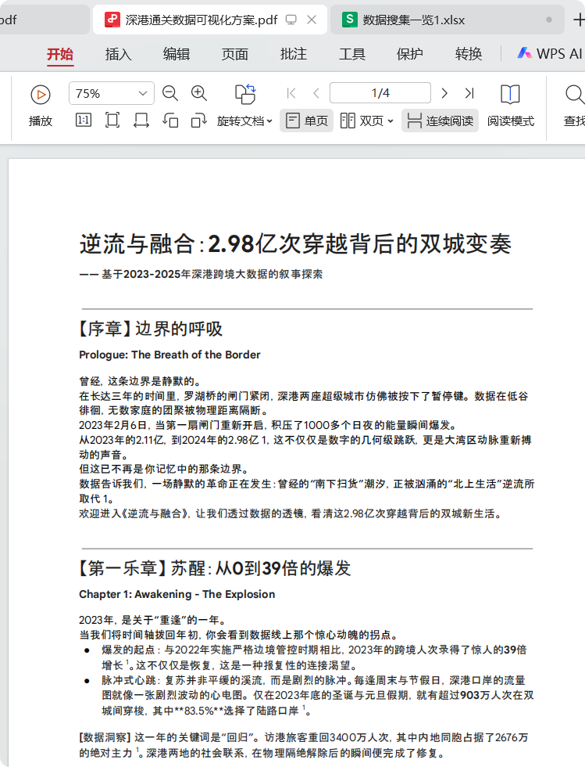
数据分类 | 数据对象或数据类型 | 数据详情 | 数据可以得出什么结论 | 数据来源链接 | 数据对标时间 | 可以可视化的形式（酷炫）

宏观数据 【第一章】边界的呼吸 | 平均每日通关数 | 2023年：约57.8万人次/日（2.11亿÷365）；2024年：约81.6万人次/日（2.98亿÷365） | 通关流量呈爆发式增长，2024年较2023年增41% | 香港入境事务处 2023 / 2024 | 2023 / 2024 | 动态折线图（展示年度流量波动趋势）
庞大潮汐下的特征？ | 年通关总数 | 2023年：2.11亿人次；2024年：2.98亿人次 | 2024年基本回到2019年水平，呈现V型反弹 | 香港入境事务处 2023 / 2024 | 2023 / 2024 | 折线图（对比2019-2024年总量变化）
时间线南下+疫情 | 年度增长率 | 2023年较2022年增长39倍 | 疫情后报复性反弹，连接渴望强烈 | 香港入境事务处 2023 | 2023 | 柱状图（突出39倍增长幅度）
 | 【复苏】宏观数据 | 总逆差计算公式：
 | 过渡句：压抑许久的边界，从紧急暂停的状态逐步放松。深港之间的沟通也逐步密切【感觉得改改】

出入境人次变化 【第二章：逆流】 | 每日各边周一至周日周期性变化 | 周末与节假日流量剧烈波动，呈现脉冲式特征 | 通关呈现明显的周期性波动，周末为高峰 | 香港运输署 2023 / 2024 | 2023 / 2024 | 热力图（用颜色深浅展示周末/节假日高峰）
大数据，宏观呈现 | 每个关口的每日通勤人数趋势 | 陆路口岸占比83.5%（2023年底假期数据） | 陆路口岸仍是主要通道，交通方式多样化 | 香港入境事务处 2023 | 2023 | 饼图（分口岸流量占比）

 | 仪表盘的修改制作、17|24对比、数据总体特征【】
 | 从“南下扫货”变为“北上生活”。【逆差】 | 一日内 【出境+入境】数据比变化 | 北上：单向口岸出境香港居民（to深圳） 南下：单向口岸入境大陆居民(to香港） 逆差比率：单向关口的（北上/南下✖100%） 总逆差计算：所有单向关口的总和之比 | 缺乏【几点出去几点进来】

 | 过渡句：疫情的结束推动了深港两地居民的消费反弹和来往频率的反弹。在放开管制后逐步增长的客流车流来往中，管制站节点也需要有足够的智慧应对庞大通关流量的挑战。
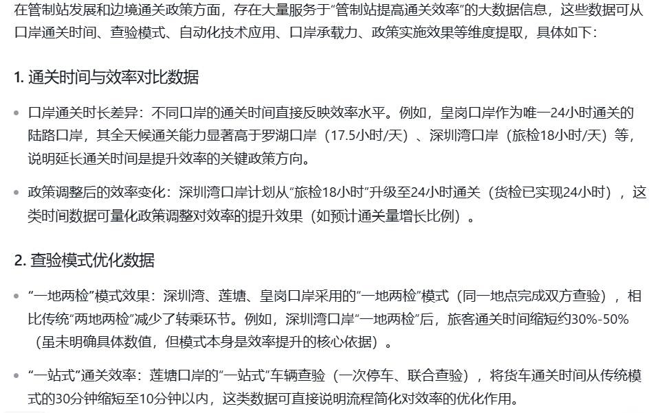
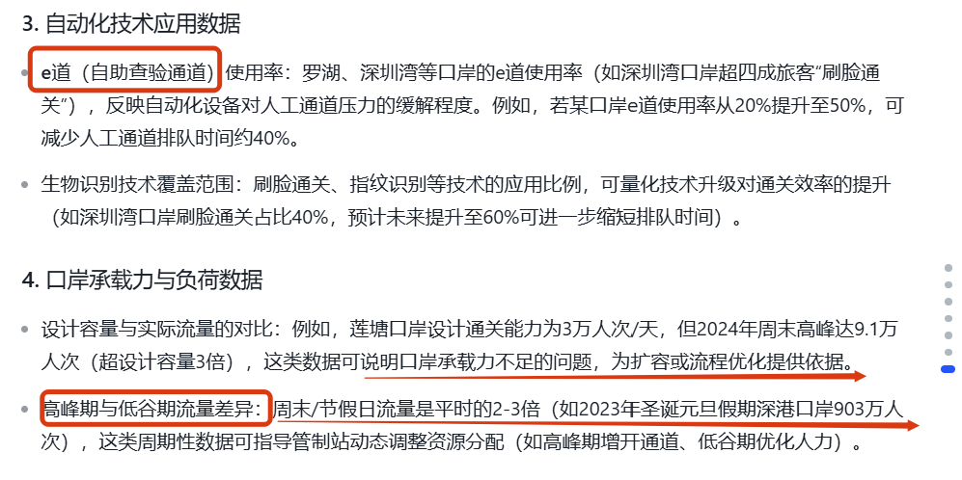
管制站与政策变化 | “港车北上”政策实施 | “港车北上”政策实施 | 政策推动大湾区“一小时生活圈”形成 | 香港运输署 2024 | 2024 | 政策影响示意图（展示政策与流量关联）
【第二章：折叠】 | e-channel进一步扩 | 预约系统月度申请量6万至7万 | 数字化通关便利化程度提升 | 香港入境事务处 2024 | 2024 | 柱状图（展示预约量增长）
偏理性呈现【一小时生活圈】 | 平均通关时长 | 2017年平均2小时；2025年平均0.5小时 | 通关效率大幅提升，西进东出策略有效 | 香港入境事务处 2017 / 2025 | 2017 / 2025 | 折线图（对比通关时长变化）
 | 通关方向 | 西进东出 | 延续疫情期间的车辆通勤行动线政策 | 香港运输署 2024 | 2024 | 流向图（展示通关方向转变）
 | 港珠澳大桥私家车 | 政策实施一周年突破95万架次 | 私家车成为主要跨境方式，高频日常化 | 香港运输署 2024 | 2024 | 柱状图（展示私家车流量增长）
 | 香港单牌车占比 | 占大桥车流33% | 香港居民跨境生活常态化 | 香港运输署 2024 | 2024 | 饼图（展示单牌车占比）
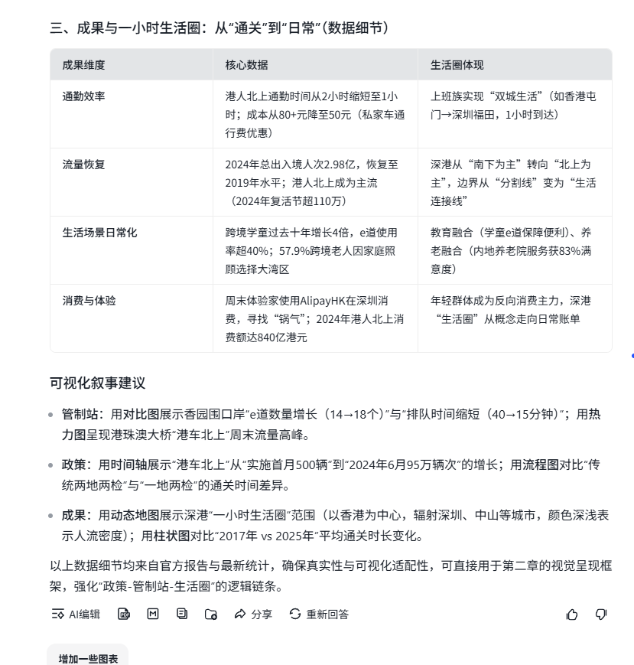
 | 香园口岸客运流量 | 2550万人次，增长104.8% | 新口岸成为自驾一族首选通道 | 香港入境事务处 2024 | 2024 | 折线图（展示口岸流量激增）
 | 高铁西九龙站客运量 | 2652万人次，增长35% | 高铁仍是重要跨境方式，单日最高12.5万人次 | 香港运输署 2024 | 2024 | 折线图（展示高铁客运量增长）

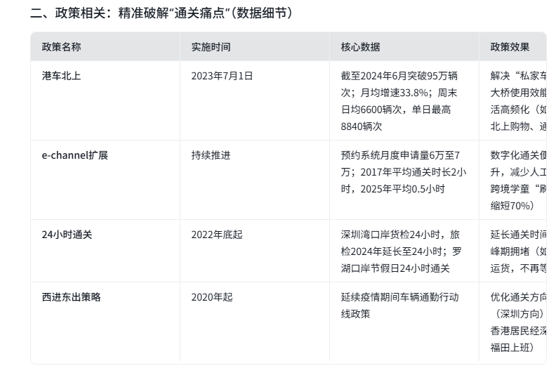
 | 人的通勤？
尽可能精简到位 | 管制站节点提高效率的 - 核心叙事 | 地图发展史 —— 管制站迭代历史 | 附加：当期的历史
最多两张图把所有信息全部讲完啊啊啊 | 【一小时生活圈、嗯channel、】 | 补充政策说明卡片 | echannel扩张 通关方向西进东出etc,...（资料等待补全） | 【卡片形式呈现】
 |  | 【成果对比】 最后一小时生活圈成功建立了 | 通关时长 +++ |  |  |  | 暂时先这么多好了
 | 这一周先把一版框架搭建起来。我先做好这部分
 | 过渡句：管制站的发展加速了通关效率与体验，这让两地居民轻松当日往返深港成为了可能。在两边通勤“深港通勤人”，他们的日常生活又是如何呢？

微观人口数据 | 跨境学童 | 过去十年增长4倍 | 跨境教育需求持续增长 | 香港规划署 2023 | 2023 | 折线图（展示学童数量十年增长）
【第三章：众生相】 | 上班族 | 通勤时间2小时，成本80+ | 跨境工作成为常态，成本较高 | 香港民政事务总 2024署 | 2024 | 柱状图（对比通勤时间与成本）
偏感性呈现 | 学生群体 | 使用“学童e-道”特殊通道 | 专门通道保障跨境学生便利 | 香港入境事务处 2024署 | 2024 | 流程图（展示e-道通关流程）
 | 跨境老人 | 57.9%选择大湾区居住因方便家人照顾 | 家庭团聚成为跨境养老主要因素 | 香港民政事务总 2024署 | 2024 | 饼图（展示养老动因占比）
 | 养老院满意度 | 超过83%受访者满意 | 内地养老院服务获认可 | 香港民政事务总 2024署 | 2024 | 柱状图（展示满意度数据）
 | 周末体验家 | 使用AlipayHK，寻味“锅气” | 年轻群体成为反向消费主力 | 香港入境事务处 2024署 | 2024 | 热力图（展示年轻群体消费场景分布）

 |  |  | 下午figma高保真交互想清楚，边做边补充资料细节
 | 这一个板块是寻找实际的用户访谈资料，串联出一个故事。先把三张图片给做好。

我不确定要不要做 | 边界的发展越发密切蒸蒸日上，但仍然有一些未关注的角落我们仍需注意
 | 存在问题1 | 先作图在串联叙事？？嗯？？
 | 存在问题2
 | 存在问题3

 | 本周目标是三个图都做出来！

 | 可视化的方式忘记了，得赶紧跟上

